المؤشرات الكلية

سوق العراق للاوراق المالية
جلسة الخميس 2026/2/19 |  |  |  | تقرير أسعار الأسهم المتداولة لسوق العراق للأوراق المالية
الجلسة (33)
الاسهم المتداولة المدرجة و OTC |  |  | 634,041,892 |  |  | قيمة الأسهم المتداولة المدرجة و OTC |  | 740,957,261 |  |  | صفقات الشركات المدرجة وOTC | 746
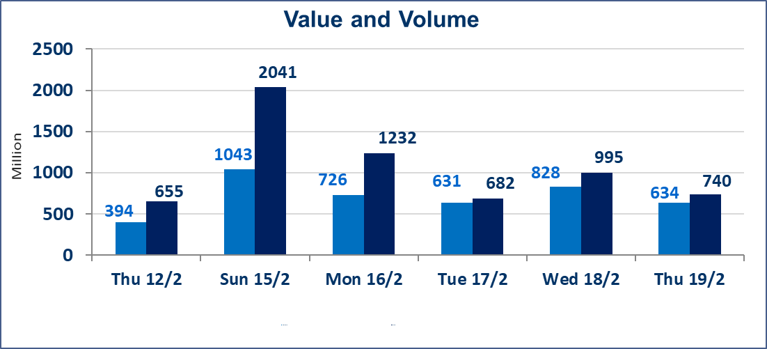
المؤشر60 ISX اليوم | 966.09 |  | نقطة |  |  | المؤشر15 ISX اليوم | 1268.48 | نقطة
المؤشر 60 ISX السابق | 961.93 |  | نقطة |  |  | المؤشر 15 ISX السابق | 1268.31 | نقطة
نسبة التغير | 0.43 |  | % |  |  | نسبة التغير | 0.01 | %
عدد النقاط | 4.16 |  | نقطة |  |  | عدد النقاط | 0.17 | نقطة

الشركات المدرجة | 104 | OTC | 14 | 118 |  | الشركات غير المتداولة المدرجة | 40 | OTC | 14 | 54
الشركات المتداولة | 54 | OTC | 0 | 54 |  | الشركات المرتفعة |  |  | 6
شركات الهيئة العامة |  |  |  | 0 |  | الشركات المنخفضة |  |  | 11
الموقوفة بقرار من هيأة الأوراق المالية |  |  |  | 10
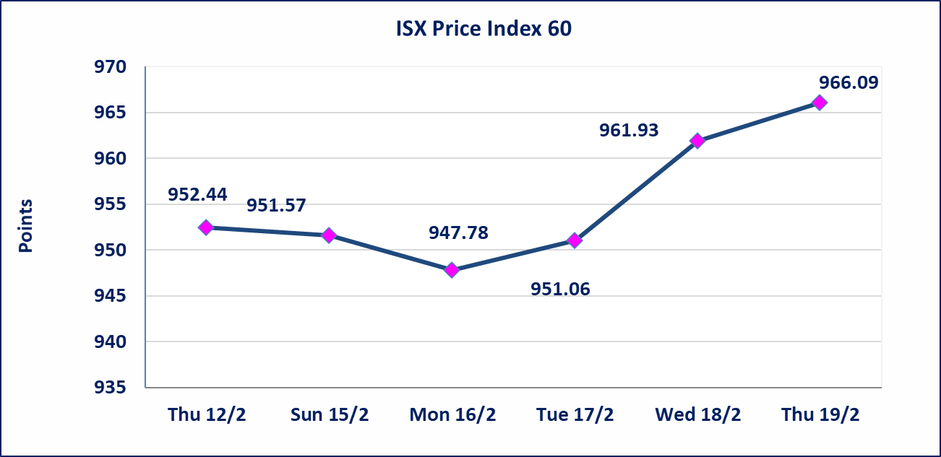
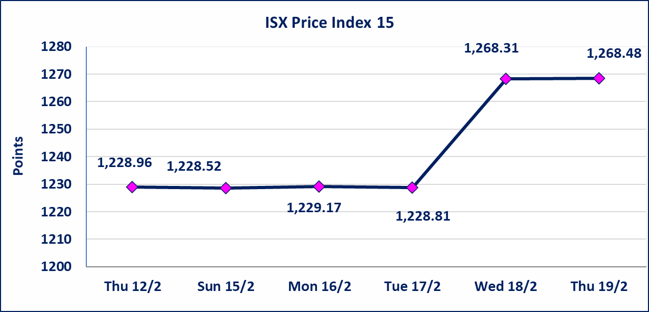

إستبعاد سعر | إستبعاد سعر إغلاق آخر عقد في جلسة اليوم على أسهم شركة مصرف كوردستان البالغ (1.350) دينار ليكون (1.400) دينار سعر الاغلاق الحالي.
العراقية لصناعة الكارتون (IICM) | أرسل سوق العراق للاوراق المالية كتاب إلى شركة العراقية لصناعة الكارتون للافصاح عن اهم الاحداث الجوهرية التي أدت إلى انخفاض سعر السهم لجلستين بكامل حدود نسبة التغير لجسلتي 2/18 و 2026/2/19.
الحد الأعلى والادنى للتغير في السعر | نسبة التغير في المنصة النظامية (15%)، نسبة التغير في المنصة الثانية (20%)، نسبة التغير في المنصة الثالثة (5%) إرتفاعاً وإنخفاضاً من سعر الاغلاق السابق.
Web site : www.isx-iq.net E-mail : info-isx@isx-iq.net |  |  |  |  | 07834000034 - 07711211522 : ص . ب :3607 العلوية الهاتف |  |  |  |  |  | بغداد /الكرادة/ قرب المسرح الوطني /مجاور مصرف الخليج التجاري

نسبة التغير
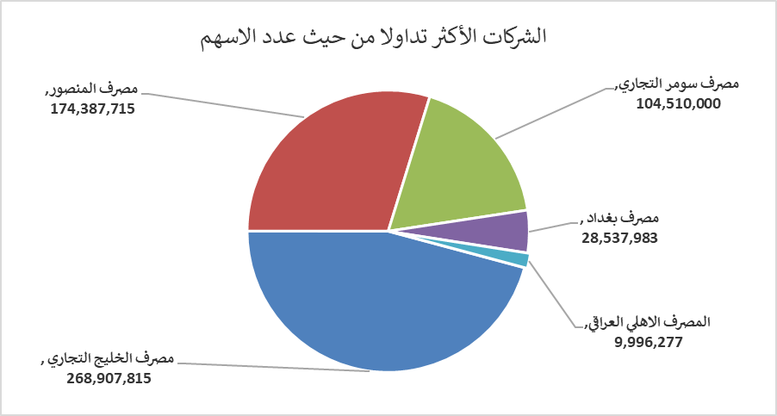
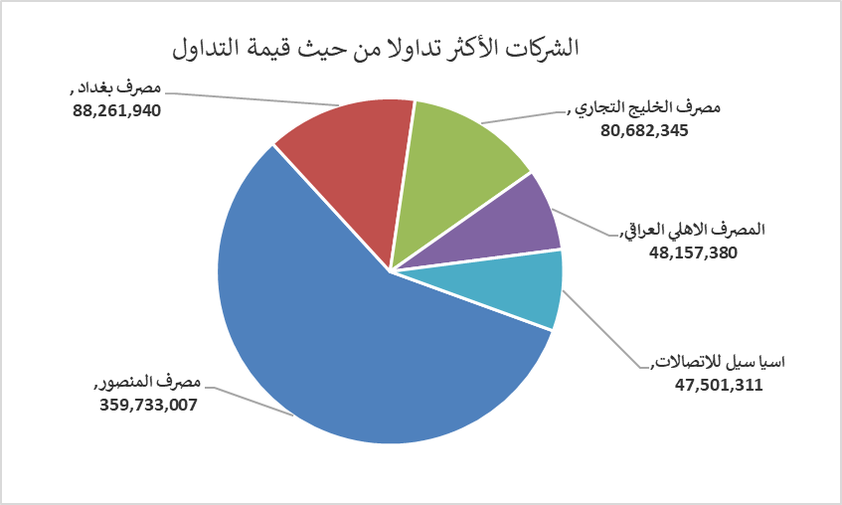
الشركات الأكثر ارتفاعاً وانخفاضاً

نسبة التغير لاسعار الاغلاق الاكثر ارتفاعاً |  |  |  | نسبة التغير لاسعار الاغلاق الاكثر انخفاضاً
اسم الشركة | اغلاق | التغير(%) | الاسهم المتداولة | اسم الشركة | اغلاق | التغير (%) | الاسهم المتداولة
رحاب كربلاء للمقاولات | 0.690 | 15.00 | 10,000 | المواد الانشائية الحديثة | 1.580 | -4.82 | 28,581
الامين العقارية | 1.900 | 2.70 | 71,000 | العراقية لصناعات الكارتون | 2.040 | -4.67 | 223,580
مصرف بغداد | 3.110 | 2.30 | 28,537,983 | العراقية لتصنيع التمور | 2.500 | -3.85 | 376,425
دار السلام للتأمين | 0.700 | 1.45 | 1,420 | مصرف الخليج التجاري | 0.300 | -3.23 | 268,907,815
فنادق عشتار | 9.000 | 1.12 | 752,718 | المنصور للصناعات الدوائية | 2.050 | -1.91 | 2,005,217

الشركات الاكثر نشاطا حسب الاسهم المتداولة (حجم التداول) |  |  |  | الشركات الاكثر نشاطا حسب القيمة المتداولة
اسم الشركة | اغلاق | التغير(%) | الاسهم المتداولة | اسم الشركة | اغلاق | التغير (%) | القيمة المتداولة
مصرف الخليج التجاري | 0.300 | -3.23 | 268,907,815 | مصرف المنصور | 2.060 | 0.00 | 359,733,007
مصرف المنصور | 2.060 | 0.00 | 174,387,715 | مصرف بغداد | 3.110 | 2.30 | 88,261,940
مصرف سومر التجاري | 0.130 | 0.00 | 104,510,000 | مصرف الخليج التجاري | 0.300 | -3.23 | 80,682,345
مصرف بغداد | 3.110 | 2.30 | 28,537,983 | المصرف الاهلي العراقي | 4.800 | -1.44 | 48,157,380
المصرف الاهلي العراقي | 4.800 | -1.44 | 9,996,277 | اسيا سيل للاتصالات | 15.000 | 0.00 | 47,501,311

